introductie
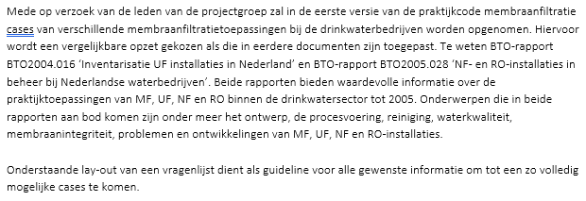

Bedrijf
Locatie
Algemene informatie
Bron
Processchema
Doel toepassen membraanfiltratie
Procesontwerp
Algemeen
In bedrijf vanaf
Totaal membraan oppervlak
Ontwerp capaciteit
Ontwerp recovery
Ontwerp druk
Leeftijd membranen
Membraangeschiedenis (wanneer vervangen …)
Extra info
Stacks
Aantal stacks
Aantal drukbuizen per stack
Aantal modules per drukbuis
Schakeling drukbuizen
Extra info
Modules
Type membraanfiltratie
Type + leverancier
Membraanmateriaal
Membraanoppervlak
Poriegrootte
MWCO
Extra info
Procesvoering en integriteit
Procesvoering
Flux
MTC
Druk .. trap
Druk .. trap
Temperatuur
Drukval
Recovery
Aantal stacks in bedrijf
Filtratietijd
Extra info
Doseringen voor het membraanproces
Chemicaliën
Concentratie
Plaats in het proces
Integriteit
Type integriteitsmeting
Reparatie
Frequentie vervanging membranen
Extra info
Waterkwaliteit
Bron
Voeding membraaninstallatie
Permeaat
Nabehandeling om waterkwaliteit op peil te brengen
Hoe (toevoegen zouten etc..)
Reiniging
Type reiniging
Wanneer (MTC daling, drukval daling)
Frequentie
Reinigingsprotocol
Extra info
Concentraatbehandeling
Lozing (via welke weg)
Behandeling (type behandeling)
Extra info
Overige afvalstromen
Type afvalstroom
Lozing (via welke weg)
Behandeling (type behandeling)
Extra info
Uitdagingen en geleerde lessen
Aanvullende informatie
Invullen wat van toepassing is (verschillend voor MF/UF en NF/RO)
Invullen wat van toepassing is (verschillend voor MF/UF en NF/RO)

